Geometria
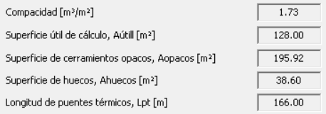

256
149.3312
405.3312

K_global
 |  |  |  |  |  |  | NO HABITABLE
 |  |  |  |  |  |  | Código del elemento | Tipo de Contacto | Descripción | ¿ a ET?  ET=1  ET=0 |  | Sup. Parte OPACA ET (m2) | Sup. HUECO ET (m2) | Sup. E.T. (m2) | U W/ m2K | Ulim W/ m2K
 |  |  |  |  |  |  | PLANTA CÁMARA SANITARIA. P01 La planta 01 correspondiente al nivel de cámara sanitaria, no se incluye en ninguna de las opciones dentro de la envolvente térmica por lo que no se detallan en la tabla las características de sus cerramientos.
 |  |  |  |  |  |  | TOTALES PLANTA 01
 |  |  |  |  |  |  | PLANTA BAJA. P02
 |  |  |  |  |  |  | M2.N1 | EXTERIOR | M, FACHADA | 1 |  | 17,40 | - | 17,40 | 0,22 | 3,83
 |  |  |  |  |  |  | H2-N1 | EXTERIOR | VENTANA | 1 |  | - | 6,60 | 6,60 | 1,14 | 7,52
 |  |  |  |  |  |  | M2.E1 | EXTERIOR | M, FACHADA | 1 |  | 17,40 | - | 17,40 | 0,22 | 3,83
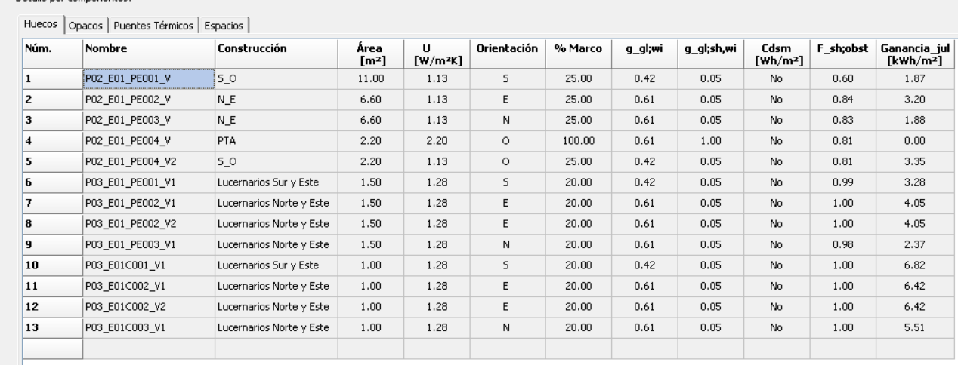
 |  |  |  |  |  |  | H2-E1 | EXTERIOR | VENTANA | 1 |  | - | 6,60 | 6,60 | 1,14 | 7,52
 |  |  |  |  |  |  | M2.S1 | EXTERIOR | M, FACHADA | 1 |  | 13,00 | - | 13,00 | 0,22 | 2,86
 |  |  |  |  |  |  | H2-S1 | EXTERIOR | VENTANA | 1 |  | - | 11,00 | 11,00 | 1,14 | 12,54
 |  |  |  |  |  |  | M2.O1 | EXTERIOR | M, FACHADA | 1 |  | 19,60 | - | 19,60 | 0,22 | 4,31
 |  |  |  |  |  |  | H2-O1 | EXTERIOR | PUERTA | 1 |  | - | 2,20 | 2,20 | 2,20 | 4,84
 |  |  |  |  |  |  | H2-O2 | EXTERIOR | VENTANA | 1 |  | - | 2,20 | 2,20 | 1,14 | 2,51

 |  |  |  |  |  |  | F2.1 | NH | SUELO | 0 | - | - | - | - | 0,19 | -
 |  |  |  |  |  |  | F3.1 | NH | TECHO | 0 | - | - | - | - | 0,16 | -

 |  |  |  |  |  |  | TOTALES PLANTA 02 |  |  |  |  | 67,40 28,60 96,00 |  |  |  | 49,76
 |  |  |  |  |  |  | PLANTA BAJOCUBIERTA. P03
 |  |  |  |  |  |  | M2.N1 | EXTERIOR | M, FACHADA | 1 |  | 10,50 | - | 10,50 | 0,22 | 2,31
 |  |  |  |  |  |  | H3-N1 | EXTERIOR | VENTANA | 1 |  | - | 1,50 | 1,50 | 1,29 | 1,94
 |  |  |  |  |  |  | M2.E1 | EXTERIOR | M, FACHADA | 1 |  | 9,00 | - | 9,00 | 0,22 | 1,98
 |  |  |  |  |  |  | H3-E1 | EXTERIOR | VENTANA | 1 |  | - | 1,50 | 1,50 | 1,29 | 1,94
 |  |  |  |  |  |  | H3-E2 | EXTERIOR | VENTANA | 1 |  | - | 1,50 | 1,50 | 1,29 | 1,94
 |  |  |  |  |  |  | M2.S1 | EXTERIOR | M, FACHADA | 1 |  | 10,50 | - | 10,50 | 0,22 | 2,31
 |  |  |  |  |  |  | H3-S1 | EXTERIOR | VENTANA | 1 |  | - | 1,50 | 1,50 | 1,29 | 1,94
 |  |  |  |  |  |  | M2.O1 | EXTERIOR | M, FACHADA | 1 |  | 12,00 | - | 12,00 | 0,22 | 2,64
 |  |  |  |  |  |  | F3.1 | NH | SUELO | 0 |  | - | - |  | 0,16 | -
 |  |  |  |  |  |  | C3-N1 | EXTERIOR | CUBIERTA | 1 |  | 21,60 | - | 21,60 | 0,17 | 3,67
 |  |  |  |  |  |  | H3-N2 | EXTERIOR | LUCERNARIO | 1 |  | - | 1,00 | 1,00 | 1,29 | 1,29
 |  |  |  |  |  |  | C3-E1 | EXTERIOR | CUBIERTA | 1 |  | 20,60 | - | 20,60 | 0,17 | 3,50
 |  |  |  |  |  |  | H3-E3 | EXTERIOR | LUCERNARIO | 1 |  | - | 1,00 | 1,00 | 1,29 | 1,29
 |  |  |  |  |  |  | H3-E4 | EXTERIOR | LUCERNARIO | 1 |  | - | 1,00 | 1,00 | 1,29 | 1,29
 |  |  |  |  |  |  | C3-S1 | EXTERIOR | CUBIERTA | 1 |  | 21,60 | - | 21,60 | 0,17 | 3,67
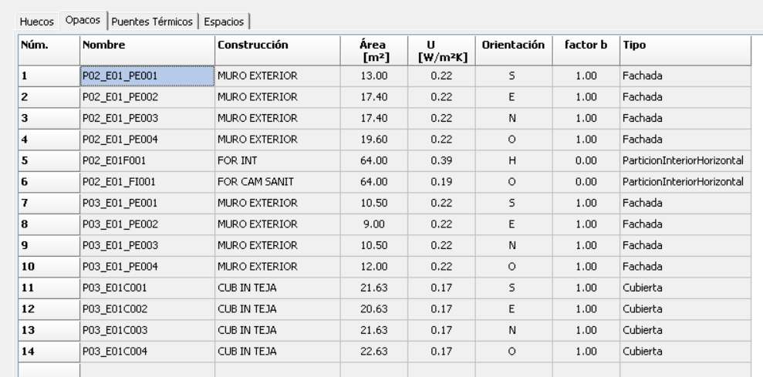
 |  |  |  |  |  |  | H3-S2 | EXTERIOR | LUCERNARIO | 1 |  | - | 1,00 | 1,00 | 1,29 | 1,29
 |  |  |  |  |  |  | C3-O1 | EXTERIOR | CUBIERTA | 1 |  | 22,60 | - | 22,60 | 0,17 | 3,84

 |  |  |  |  |  |  | TOTALES PLANTA 03 |  |  |  |  | 128,40 | 10,00 | 138,40 |  | 36,83

 |  |  |  |  |  |  | TOTALES EDIFICIO |  |  |  |  | 195,80 | 38,60 | 234,40 |  | 86,59

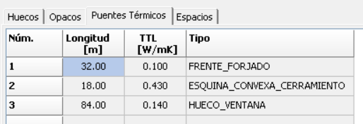
P U E N T E S T É R M I C O S
Definición | Ψ T. lineal W/ m·K | Longitud L(m) | Ψ x L W/ K

Frente forjados | 0.1 | 32 | 3.2

Cubiertas planas | 0.225 | 32 | 7.2
 |  |  | 0

Esquinas exteriores | 0.043 | 40.6 | 1.75

Esquinas interiores |  |  | 0

Forjado int contacto aire |  |  | 0

Alfeizar | 0.51 | 13 | 6.63
 | 0.08 | 4 | 0.32

Dinteles/capialzados | 0.01 | 13 | 0.13
 | 0.01 | 4 | 0.04

Jambas | 0.02 | 22 | 0.44
 | 0.02 | 20 | 0.4
 |  |  |  | 76 | 84 | -8
Pilares |  |  | 0

Suelos con terreno |  |  | 0

TOTALES EDIFICIO |  | 180.60 20.11

n50
